Sheet1
 |  | للطلب (مؤسسة وردة الحلويات للتجارة) الرياض تلفون (0112293200 - 0114530133)
 | الصورة | الإسم | الشد | تاريخ الانتهاء | الكمية
1 | 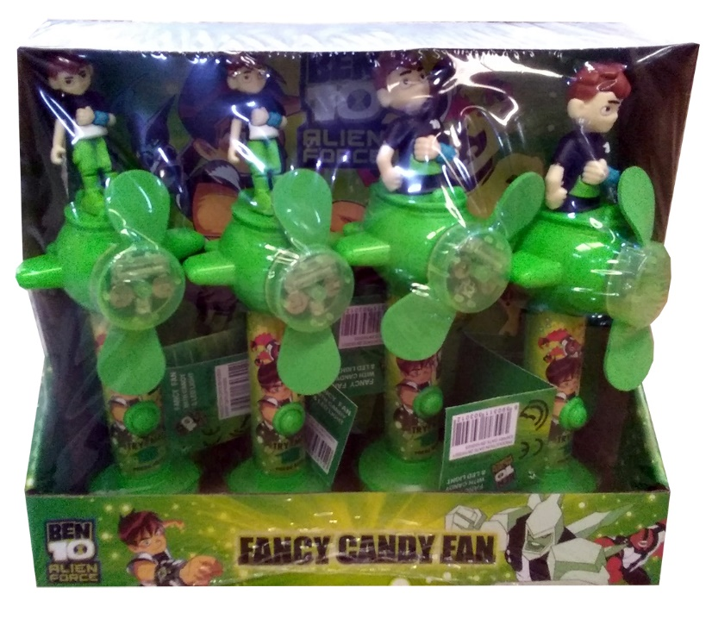 | مراوح حلاوة بن تن مضيئة Ben ten fan | 12 | 30/10/2023
 |  |  | 12X6
2 | 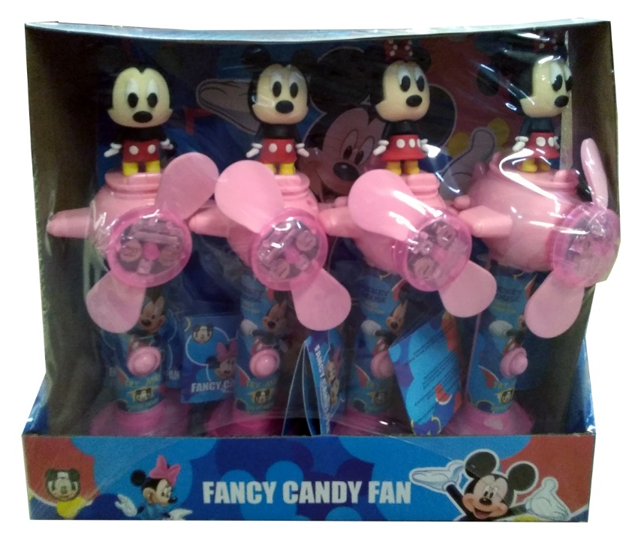 | مراوح حلاوة ميكي مضيئة Mickey fan | 12 | 30/10/2023
 |  |  | 12X6
3 | 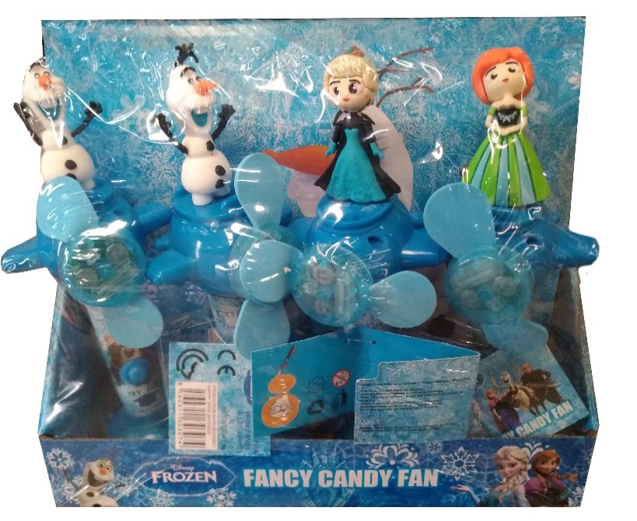 | مراوح حلاوة فروزن مضيئة frozen Fan | 12 | 30/10/2023
 |  |  | 12X6
4 | 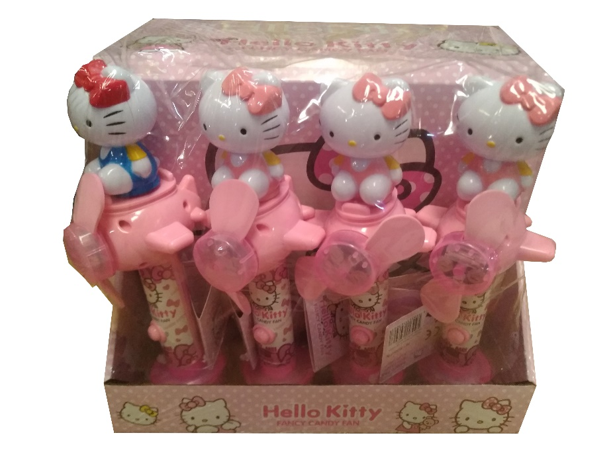 | مراوح حلاوة هالو كاتي مضيئة Hello kitty fan | 12 | 30/10/2023
 |  |  | 12X6
5 | 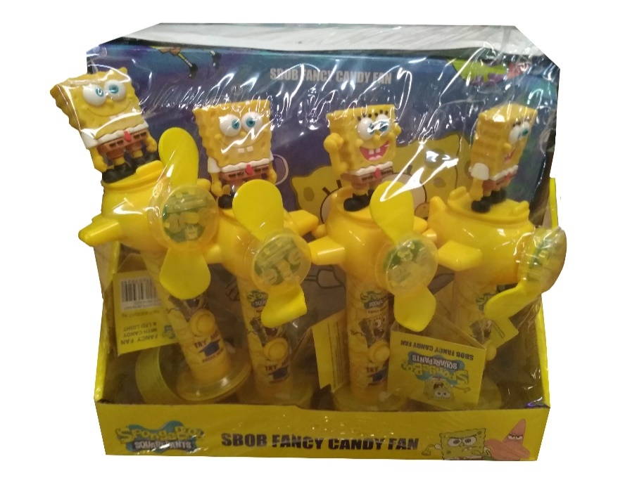 | مراوح حلاوة سبونج بوب مضيئة Sbob Fan | 12 | 30/10/2023
 |  |  | 12X6

